Инструкция по заполнению
Инструкция по заполнению Отчета по бережливым проектам

ОБЩИЕ УСЛОВИЯ
Таблица заполняется в едином формате накопительным итогом.

Не допускается изменение расположения столбцов, формулировок в наименовании столбцов/выпадающих списках, а так же добавление/ удаление столбцов. Если вы используете для работы в таблице выделение цветом, при отправке отчета все выделения необходимо убрать.

Не допускается использование функции "Скрытие строк/столбцов" при заполнении таблицы.

В отчет должны быть включены проекты органов местного самоуправления, их структурных подразделений и подведомственных организаций. Промышленные предприятия различных форм собственности в отчет не включаются.

Отчет заполняется, начиная с первого проекта, открытого в муниципальном образовании. Новые проекты добавляются в существующий список проектов.

Форма отчета, введенного программой "Бережливый Кузбасс" на 2022-2024гг., дублирует отчетность, предоставляемую до введение в действие Программы в части пунктов: "Муниципальное образование", "Направление", "Название проекта", "Год открытия", "Паспорт проекта", "Текущий этап проекта", "Дата закрытия", "Презентация", "Руководитель", "Телефон, почта" (столбцы под литерами "A-J"). Новая форма отчета дополнена столбцами "Организация/учреждение", "Показатель значимости проекта" (столбцы под литерами К-L).

Для заполнения вновь утвержденной формы Отчета, необходимо последний Отчет за 2 квартал 2022 года скопировать в новую форму отчета.
 |  | При выборе Параметра вставки "Вставить" може появиться запрос об изменении версии имени ячейки, при возникновении такой ситуации нажмите "Да".

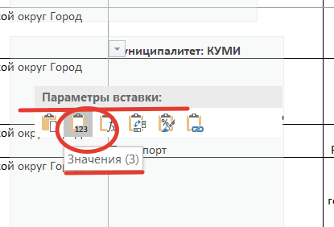
 | Для исключения подобной ситуации, при вставке копии (использовании буфера обмена) рекомендуем выбрать Параметр вставки "Значения".

СТОЛБЕЦ "Муниципальное образование"

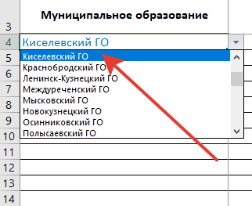
 | Заполняется автоматически путем выбора из выпадающего списка. Содержит наименование муниципального образования, в котором открыт проект.

 | Внесение изменений в список не допускается.

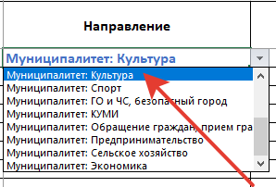
СТОЛБЕЦ "Направление"
 | Заполняется автоматически путем выбора из выпадающего списка.
 | Направление выбирается исходя из того, в каком структурном подразделении (подведомственной организации) открыт проект.

 | Например: направление "Муниципалитет: Культура" должно быть выбрано для проектов, открытых в Управлении культуры администрации МО, либо в подведомственной ему организации (учреждении).

 | Внесение изменений в список не допускается.

СТОЛБЕЦ "Название проекта"
 | Заполняется вручную и содержит название проекта, указанное в шапке Паспорта (карточки) бережливого проекта.
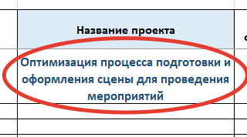

СТОЛБЕЦ "Год открытия"
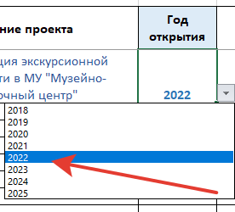
 | Заполняется автоматически путем выбора из выпадающего списка и содержит год открытия бережливого проекта, указанный в п.1. "Согласование Паспорта проекта" Раздела 4. "Сроки" Паспорта (карточки) проекта.

СТОЛБЕЦ "Паспорт проекта (ссылка)"
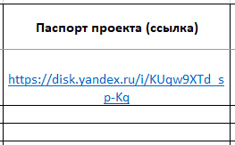
 | Заполняется вручную и содержит ссылку на файлообменник. Для размещения файлов рекомендовано использовать Яндекс.Диск, либо Облако Mail.Ru. (рекомендации см. на Листе "Файлообменник)

 | Обратите внимание! Необходимо обеспечить постоянное хранение файлов (отключить функции хранения по таймингу). Пожалуйста, проверяйте качество ссылки.

 | Ссылки на страницу, папку, либо сайт, внесение в ячеку какой-либо иной информации не допускаются.

СТОЛБЕЦ "Текущий этап проекта"
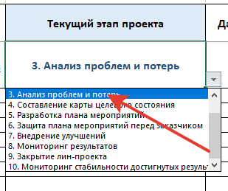
 | Заполняется автоматически путем выбора из выпадающего списка.
 | Содержит информацию об этапе проекта на отчетную дату "Отчета по реализации бережливых проектов муниципального образования"
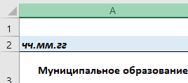

СТОЛБЕЦ "Дата закрытия ("мм.гг")"
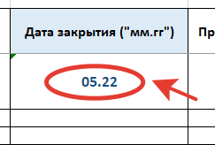
 | Заполняется вручную и содержит указание на месяц и год закрытия проекта, указанные в п.9 "Закрытие проекта" раздела 4. "Сроки" Паспорта (карточки) проекта.

 | Презентация является документом, подтверждающим закрытие проекта.

СТОЛБЕЦ «Презентация (ссылка)»
 | Заполняется вручную и содержит ссылку на файлообменник. Для размещения файлов рекомендовано использовать Яндекс.Диск, либо Облако Mail.Ru. (рекомендации см. на Листе "Файлообменник)
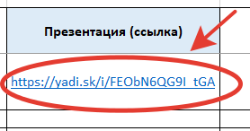
 | Содержит ссылку на файл с Презентацией. Ссылки на страницу, папку, либо сайт не допускаются. Презентация является документом, подтверждающим закрытие проекта.

 | Обратите внимание! Необходимо обеспечить постоянное хранение файлов.
 | Не допускается внесение в ячейку иной информации.

СТОЛБЕЦ "Руководитель проекта"
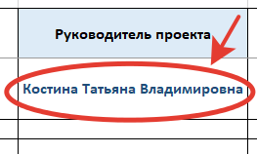
 | Заполняется вручную и содержит Фамилию, Имя, Отчество руководителя проекта, указанные в Паспорте (карточке) проекта в разделе 1. "Общие данные"

 | Не допускается внесение в ячейку иной информации.

СТОЛБЕЦ "Телефон, почта"
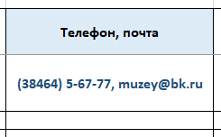
 | Заполняется вручную и содержит рабочий номер телефона, рабочий адрес электронной почты руководителя проекта

СТОЛБЕЦ "Организация/учреждение (сокращенное название)"

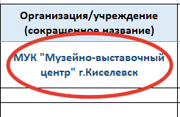
 | Заполняется вручную и содержит наименование организации/ учреждения, открывшей проект. Организационно-правовая форма организации заполняется в сокращенном формате.

СТОЛБЕЦ "Показатель значимости проекта, балл"
 | Заполняется вручную. Содержит количество баллов, набранных согласно Приложению №3 к Программе "Бережливый Кузбасс" на 2022-2024 годы.
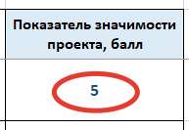
 | Показатель значимости проекта обязателен для оценки проектов открытых с 1 июля 2022г. Проекты открытые до 1 июля 2022г. оцениваются по желанию специалистов, ответственных за ведение проектной деятельности в муниципальном образовании.

Файлообменник
Как загрузить файл на файлообменник и получить ссылку

Загрузка файлов на Яндекс.Диск | Загрузка файлов на Облако Mail.Ru

Используйте корпоративную почту (аккаунт)! | Используйте корпоративную почту (аккаунт)!
